RD-014
 | Фактическое наличие теплообменников на складе Вы можете проверить в магазине: |  |  |  |  |  |  |  |  |  | Перейти

 | Для расчета теплообменника, создания чертежа и кода заказа обращайтесь в техническую поддержку: |  |  |  |  |  |  |  |  |  | Перейти

 | Программа подбора пластинчатых паяных теплообменников BPHE Design : |  |  |  |  |  |  |  |  |  | Перейти

 | Каталог доступных моделей, присоединений: |  |  |  |  |  |  |  |  |  | Перейти

 | Конфигуратор холодильной машины CoolConfig |  |  |  |  |  |  |  |  |  | Перейти

 | Модель RD-014 |  |  |  |  |  |  |  | Схем подключения сред
 | 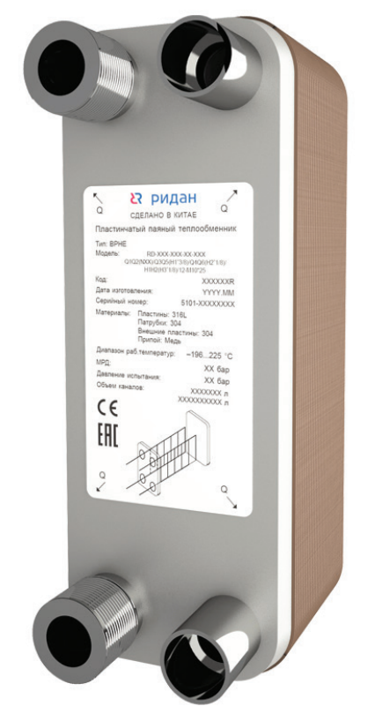 |  |  | 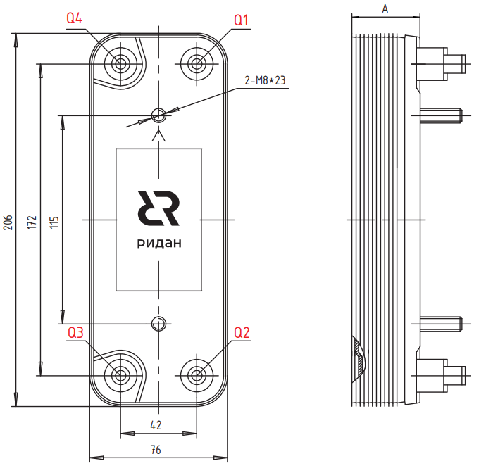 |  |  |  |  | 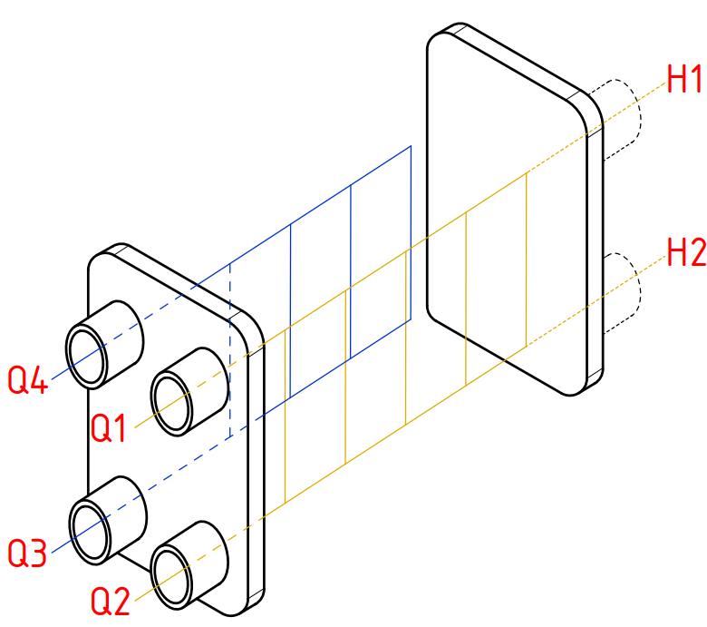
 | Модель | Макс. рабочее давление, бар | Давление испытания, бар | Количество пластин n |  | Типы Каналов | Объем одного канала Q1-Q2, л |  | Объем одного канала Q3-Q4, л |  | Размер А, Мм | Площадь Пластин, м2 |  | Вес ППТО с МРД 45 бар, кг
 |  |  |  | мин | макс
 | Для кодов 111B / 021B
 | RD-014 | 30 | 45 | 8 | 100 | H | 0.02 |  | 0.02 |  | 8,6+2,3*n | 0.014 |  | 0,6+0,06*n

 | Для кодов 014B
 | RD-014 | 45 | 67.5 | 8 | 80 | H | 0.02 |  | 0.02 |  | 9+2,3*n | 0.014 |  | 0,7+0,06*n

 | Код | Тип |  | Цена, у.е. без НДС | Цена, у.е. с НДС 22% | Примечание: присоединительные размеры патрубков, дюйм (L-внешняя резьба, H,T-сварка/пайка/victaulic, N-внутренняя резьба) |  |  |  |  |  |  |  | Позиция на складе/ в транзите | Складская программ
 |  |  |  |  |  | Сторона 1 |  |  |  | Сторона 2 (хладагента)
 |  |  |  |  |  | H1 | H2 | Q1 | Q2 | Q3 | Q6 | Q5 | Q4
 | Модель RD-014

 | Без дистрибьютора жидкости, МРД = 30/45 бар
ГЦМ U5 |  |  |  | 1 у.е = 1 Евро ЦБ +5 %
 | 021B0683R | RD-014-14-3,0-H |  | 94.18 | 114.90 |  |  | L3/4 | L3/4 | H3/4 |  |  | H3/4 | ü
 | 021B0040R | RD-014-40-3,0-H |  | 233.54 | 284.92 |  |  | L3/4 | L3/4 | H7/8 |  |  | H7/8 | ü
ГЦМ U3_1 | 014B0142R1 | RD-014-14-4,5-H |  | 94.84 | 115.70 |  |  | L3/4 | L3/4 | H3/4 |  |  | H3/4 | 2026-04-26 | 🏠
 | 014B0182R1 | RD-014-18-4,5-H |  | 102.85 | 125.48 |  |  | L3/4 | L3/4 | H3/4 |  |  | H3/4
 | 014B0242R1 | RD-014-24-4,5-H |  | 114.86 | 140.13 |  |  | L3/4 | L3/4 | H3/4 |  |  | H3/4 | ü | 🏠
 | 014B0282R1 | RD-014-28-4,5-H |  | 122.87 | 149.90 |  |  | L3/4 | L3/4 | H3/4 |  |  | H3/4 | ü | 🏠
 | 014B0402R1 | RD-014-40-4,5-H |  | 146.90 | 179.22 |  |  | L3/4 | L3/4 | H7/8 |  |  | H7/8 |  | 🏠

 | ⛟ | позиция в транзите. Уточняйте сроки поставки в корзине

 | ü | позиция на складе. Свободный остаток можно уточнить в корзине

 | 🏠 | складская программа

 | Вернуться к Содержанию

RD-020W
 | Фактическое наличие теплообменников на складе Вы можете проверить в магазине: |  |  |  |  |  |  |  |  |  | Перейти

 | Для расчета теплообменника, создания чертежа и кода заказа обращайтесь в техническую поддержку: |  |  |  |  |  |  |  |  |  | Перейти

 | Программа подбора пластинчатых паяных теплообменников BPHE Design : |  |  |  |  |  |  |  |  |  | Перейти

 | Каталог доступных моделей, присоединений: |  |  |  |  |  |  |  |  |  | Перейти

 | Конфигуратор холодильной машины CoolConfig |  |  |  |  |  |  |  |  |  | Перейти

 | Модель RD-020W |  |  |  |  |  |  |  | Схем подключения сред
 | 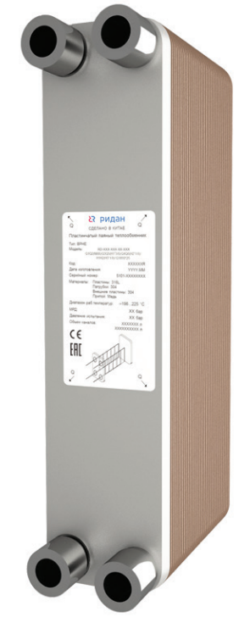 |  |  | 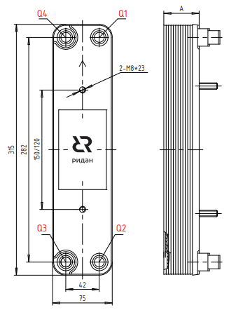
 | Для кодов 111B / 021B
 | Модель | Макс. рабочее давление, бар | Давление испытания, бар | Количество пластин n |  | Типы Каналов | Объем одного канала Q1-Q2, л |  | Объем одного канала Q3-Q4, л |  | Размер А, мм | Площадь Пластин, м2 |  | Вес ППТО с МРД 45 бар, кг
 |  |  |  | мин | макс
 | RD-020W | 45 | 67.5 | 6 | 80 | H | 0.039 |  | 0.039 |  | 8+2,31*n | 0.024 |  | 1,0+0,08*n

 | Для кодов 020B
 | RD-020 | 45 | 67.5 | 6 | 80 | H | 0.036 |  | 0.036 |  | 9+2,3*n | 0.024 |  | 1,0+0,08*n

 | Код | Тип |  | Цена, у.е. без НДС | Цена, у.е. с НДС 22% | Примечание: присоединительные размеры патрубков, дюйм (L-внешняя резьба, H,T-сварка/пайка/victaulic, N-внутренняя резьба) |  |  |  |  |  |  |  | Позиция на складе/ в транзите | Складская программ
 |  |  |  |  |  | Сторона 1 |  |  |  | Сторона 2 (хладагента)
 |  |  |  |  |  | H1 | H2 | Q1 | Q2 | Q3 | Q6 | Q5 | Q4
 | Модель RD-020W

 | Без дистрибьютора жидкости, МРД = 30/45 бар
ГЦМ U5 |  |  |  | 1 у.е = 1 Евро ЦБ +5 %
 | 111B0558R | RD-020W-6-4,5-H |  | 130.50 | 159.21 |  |  | H3/8" | H3/8" | H3/8" |  |  | H3/8"
 | 111B0559R | RD-020W-8-4,5-H |  | 130.50 | 159.21 |  |  | H1/2" | H1/2" | H3/8" |  |  | H3/8" | 2026-06-01 | 🏠
 | 111B0560R | RD-020W-10-4,5-H |  | 146.65 | 178.91 |  |  | H7/8" | H5/8" | H3/8" |  |  | H1/2" | 2026-06-01 | 🏠

 | ⛟ | позиция в транзите. Уточняйте сроки поставки в корзине

 | ü | позиция на складе. Свободный остаток можно уточнить в корзине

 | 🏠 | складская программа

 | Вернуться к Содержанию

RD-027(W)
 | Фактическое наличие теплообменников на складе Вы можете проверить в магазине: |  |  |  |  |  |  |  |  |  | Перейти

 | Для расчета теплообменника, создания чертежа и кода заказа обращайтесь в техническую поддержку: |  |  |  |  |  |  |  |  |  | Перейти

 | Программа подбора пластинчатых паяных теплообменников BPHE Design : |  |  |  |  |  |  |  |  |  | Перейти

 | Каталог доступных моделей, присоединений: |  |  |  |  |  |  |  |  |  | Перейти

 | Конфигуратор холодильной машины CoolConfig |  |  |  |  |  |  |  |  |  | Перейти

 | Модель RD-027 |  |  |  |  |  |  |  | Схем подключения сред
 | 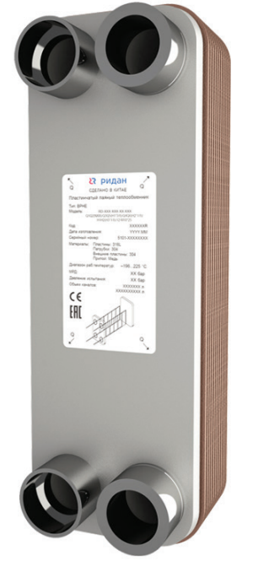
 | Модель RD-027(W)
 |  |  |  | 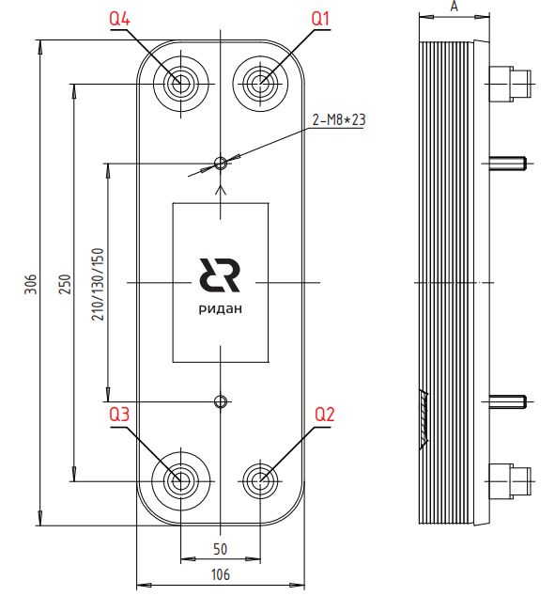
 | Модель | Макс. рабочее давление, бар | Давление испытания, бар | Количество пластин n |  | Типы Каналов | Объем одного канала Q1-Q2, л |  | Объем одного канала Q3-Q4, л |  | Размер А, Мм | Площадь Пластин, м2 |  | Вес ППТО с МРД 45 бар, кг
 |  |  |  | мин | макс
 | Для кодов 021B /111B
 | RD-027 | 45 | 67.5 | 8 | 150 | H, L | 0.05 |  | 0.05 |  | 10+2,32*n | 0.025 |  | 1,3+0,12*n

 | Для кодов 027B
 | RD-027 | 45 | 67.5 | 8 | 100 | H, L | 0.05 |  | 0.05 |  | 10+2,32*n | 0.025 |  | 1,3+0,12*n

 | Код | Тип |  | Цена, у.е. без НДС | Цена, у.е. с НДС 22% | Примечание: присоединительные размеры патрубков, дюйм (L-внешняя резьба, H,T-сварка/пайка/victaulic, N-внутренняя резьба) |  |  |  |  |  |  |  | Позиция на складе/ в транзите | Складская программ
 |  |  |  |  |  | Сторона 1 |  |  |  | Сторона 2 (хладагента)
 |  |  |  |  |  | H1 | H2 | Q1 | Q2 | Q3 | Q6 | Q5 | Q4
 | Модель RD-027(W)

 | Без дистрибьютора жидкости, МРД = 30/45 бар
ГЦМ U5 | H-пластина |  |  | 1 у.е = 1 Евро ЦБ +5 %
 | 111B0561R | RD-027-12-4,5-H |  | 154.66 | 188.69 |  |  | H7/8" | H5/8" | H3/8" |  |  | H1/2" | 2026-06-01 | 🏠
 | 111B0562R | RD-027-16-4,5-H |  | 176.06 | 214.79 |  |  | H7/8" | H3/4" | H3/8" |  |  | H1/2" | 2026-06-01 | 🏠
 | 111B0539R | RD-027-20-4,5-H |  | 217.97 | 265.92 |  |  | L1" | L1" | H1''1/8 |  |  | H1''1/8 | ü
 | 111B0541R | RD-027-26-4,5-H |  | 251.92 | 307.34 |  |  | L1" | L1" | H1''1/8 |  |  | H1''1/8 | ü
 | 111B0542R | RD-027-30-4,5-H |  | 264.06 | 322.15 |  |  | L1" | L1" | H1''1/8 |  |  | H1''1/8 | ü
 | 021B8730R | RD-027-34-3,0-H |  | 276.76 | 337.65 |  |  | L1 | L1 | H1''1/8 |  |  | H1''1/8 | ü
 | 111B0543R | RD-027-34-4,5-H |  | 293.04 | 357.51 |  |  | L1" | L1" | H1''1/8 |  |  | H1''1/8 | ü
 | 111B0544R | RD-027-40-4,5-H |  | 336.52 | 410.55 |  |  | L1" | L1" | H1''1/8 |  |  | H1''1/8 | ü
 | 021B8733R | RD-027-60-3,0-H |  | 462.15 | 563.82 |  |  | L1 | L1 | H1''1/8 |  |  | H1''1/8 | ü
 | 111B0546R | RD-027-60-4,5-H |  | 480.55 | 586.27 |  |  | L1''1/4 | L1''1/4 | H1''3/8 |  |  | H1''3/8 | ü
 | L-пластина
 | 111B0075R | RD-027-24-3,0-L |  | 210.56 | 256.88 |  |  | L1''1/4 | L1''1/4 | H1''3/8 |  |  | H1''3/8 | ü
ГЦМ U3_1 | H-пластина |  |  | 1 у.е = 1 Евро ЦБ +5 %
 | 027B0102R1 | RD-027-10-4,5-H |  | 157.62 | 192.30 |  |  | L1 | L1 | H1''1/8 |  |  | H1''1/8 | 2026-04-26 | 🏠
 | 027B0142R1 | RD-027-14-4,5-H |  | 175.34 | 213.91 |  |  | L1" | L1" | H1''1/8 |  |  | H1''1/8
 | 027B0202R1 | RD-027-20-4,5-H |  | 201.91 | 246.33 |  |  | L1" | L1" | H1''1/8 |  |  | H1''1/8 | ü | 🏠
 | 027B0262R1 | RD-027-26-4,5-H |  | 219.63 | 267.95 |  |  | L1" | L1" | H1''1/8 |  |  | H1''1/8 | ü | 🏠
 | 027B0302R1 | RD-027-30-4,5-H |  | 228.49 | 278.76 |  |  | L1" | L1" | H1''1/8 |  |  | H1''1/8 | ü | 🏠
 | 027B0342R1 | RD-027-34-4,5-H |  | 263.92 | 321.98 |  |  | L1" | L1" | H1''1/8 |  |  | H1''1/8 |  | 🏠
 | 027B0402R1 | RD-027-40-4,5-H |  | 290.49 | 354.40 |  |  | L1" | L1" | H1''1/8 |  |  | H1''1/8 | ü | 🏠
 | 027B0502R1 | RD-027-50-4,5-H |  | 334.78 | 408.43 |  |  | L1'' | L1'' | H1''1/8 |  |  | H1''1/8 | 2026-05-21 | 🏠
 | 027B0602R1 | RD-027-60-4,5-H |  | 379.07 | 462.47 |  |  | L1''1/4 | L1''1/4 | H1''1/8 |  |  | H1''1/8 |  | 🏠
 | 027B0702R1 | RD-027-70-4,5-H |  | 423.36 | 516.50 |  |  | L1''1/4 | L1''1/4 | H1''1/8 |  |  | H1''1/8
 | L-пластина
 | 027B0101R1 | RD-027-10-4,5-L |  | 157.62 | 192.30 |  |  | L1'' | L1'' | H1''3/8 |  |  | H1''3/8
 | 027B0141R1 | RD-027-14-4,5-L |  | 175.34 | 213.91 |  |  | L1'' | L1'' | H1''3/8 |  |  | H1''3/8
 | 027B0241R1 | RD-027-24-4,5-L |  | 219.63 | 267.95 |  |  | L1'' | L1'' | H1''3/8 |  |  | H1''3/8 | ü | 🏠

 | ⛟ | позиция в транзите. Уточняйте сроки поставки в корзине

 | ü | позиция на складе. Свободный остаток можно уточнить в корзине

 | 🏠 | складская программа

 | Вернуться к Содержанию

RD-052-H(L)
 | Фактическое наличие теплообменников на складе Вы можете проверить в магазине: |  |  |  |  |  |  |  |  |  | Перейти

 | Для расчета теплообменника, создания чертежа и кода заказа обращайтесь в техническую поддержку: |  |  |  |  |  |  |  |  |  | Перейти

 | Программа подбора пластинчатых паяных теплообменников BPHE Design : |  |  |  |  |  |  |  |  |  | Перейти

 | Каталог доступных моделей, присоединений: |  |  |  |  |  |  |  |  |  | Перейти

 | Конфигуратор холодильной машины CoolConfig |  |  |  |  |  |  |  |  |  | Перейти

 | Модель RD-052 |  |  |  |  |  |  |  | Схем подключения сред
 |  |  |  | 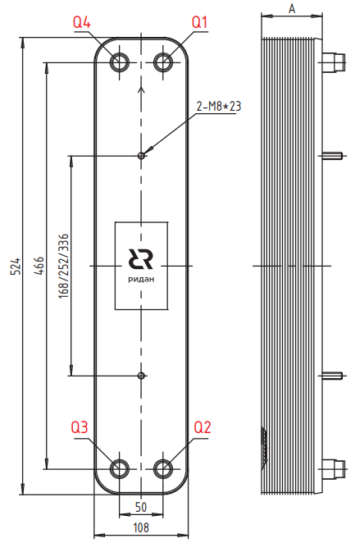
 | Модель | Макс. рабочее давление, бар | Давление испытания, бар | Количество пластин n |  | Типы Каналов | Объем одного канала Q1-Q2, л |  | Объем одного канала Q3-Q4, л |  | Размер А, Мм | Площадь Пластин, м2 |  | Вес ППТО с МРД 45 бар, кг
 |  |  |  | мин | макс
 | Для кодов 021H/021B/111B
 | RD-052 | 45 | 67.5 | 8 | 150 | H, L | 0.097 |  | 0.097 |  | 9,5+2,35*n | 0.051 |  | 2,6+0,19*n

 | Для кодов 052B
 | RD-052 | 45 | 67.5 | 8 | 120 | H, L | 0.094 |  | 0.094 |  | 9+2,32*n | 0.051 |  | 2,6+0,19*n

 | Код | Тип |  | Цена, у.е. без НДС | Цена, у.е. с НДС 22% | Примечание: присоединительные размеры патрубков, дюйм (L-внешняя резьба, H,T-сварка/пайка/victaulic, N-внутренняя резьба) |  |  |  |  |  |  |  | Позиция на складе/ в транзите | Складская программ
 |  |  |  |  |  | Сторона 1 |  |  |  | Сторона 2 (хладагента)
 |  |  |  |  |  | H1 | H2 | Q1 | Q2 | Q3 | Q6 | Q5 | Q4
 | Модель RD-052

 | Без дистрибьютора жидкости, МРД = 30/45 бар
ГЦМ U5 | H-пластина |  |  | 1 у.е = 1 Евро ЦБ +5 %
 | 111B0434R | RD-052-20-4,5-H |  | 299.24 | 365.07 |  |  | L1 | L1 | H7/8 |  |  | H7/8 | ü
 | 021B4629R | RD-052-30-3,0-H |  | 359.09 | 438.09 |  |  | L1 | L1 | H1''1/8 |  |  | H1''1/8 | ü
 | 021B4495R | RD-052-30-3,0-H |  | 359.09 | 438.09 |  |  | H1''1/8 | H1''1/8 | H7/8 |  |  | H7/8 | ü
 | 111B0435R | RD-052-30-4,5-H |  | 385.30 | 470.07 |  |  | L1 | L1 | H7/8 |  |  | H7/8 | ü
 | 111B0436R | RD-052-40-4,5-H |  | 491.52 | 599.65 |  |  | L1 | L1 | H7/8 |  |  | H7/8 | ü
 | 021B4631R | RD-052-50-3,0-H |  | 576.79 | 703.68 |  |  | L1 | L1 | H1''1/8 |  |  | H1''1/8 | ü
 | 111B0437R | RD-052-50-4,5-H |  | 611.12 | 745.57 |  |  | L1 | L1 | H1"1/8 |  |  | H1"1/8 | ü
 | 111B0438R | RD-052-60-4,5-H |  | 730.50 | 891.21 |  |  | L1 | L1 | H1"1/8 |  |  | H1"1/8 | ü
 | 111B0440R | RD-052-80-4,5-H |  | 924.46 | 1127.84 |  |  | L1 | L1 | H1"1/8 |  |  | H1"1/8 | ü
ГЦМ U3_1 | H-пластина |  |  | 1 у.е = 1 Евро ЦБ +5 %
 | 052B0202R1 | RD-052-20-4,5-H |  | 277.13 | 338.10 |  |  | L1 | L1 | H7/8 |  |  | H7/8 |  | 🏠
 | 052B0302R1 | RD-052-30-4,5-H |  | 348.04 | 424.61 |  |  | L1 | L1 | H7/8 |  |  | H7/8 |  | 🏠
 | 052B0302R2 | RD-052-30-4,5-H |  | 348.04 | 424.61 |  |  | H1"3/8 | H1"3/8 | H5/8" |  |  | H1"3/8
 | 052B0402R1 | RD-052-40-4,5-H |  | 418.94 | 511.11 |  |  | L1 | L1 | H7/8 |  |  | H7/8 | 2026-04-26 | 🏠
 | 052B0502R1 | RD-052-50-4,5-H |  | 489.85 | 597.62 |  |  | L1 | L1 | H1"1/8 |  |  | H1"1/8
 | 052B0602R1 | RD-052-60-4,5-H |  | 560.76 | 684.13 |  |  | L1 | L1 | H1"1/8 |  |  | H1"1/8 |  | 🏠
 | 052B0702R1 | RD-052-70-4,5-H |  | 631.59 | 770.54 |  |  | L1 | L1 | H1"1/8 |  |  | H1"1/8
 | 052B0802R1 | RD-052-80-4,5-H |  | 702.58 | 857.15 |  |  | L1 | L1 | H1"1/8 |  |  | H1"1/8
 | L-пластина |  |  | 1 у.е = 1 Евро ЦБ +5 %
 | 052B0301R1 | RD-052-30-4,5-L |  | 348.04 | 424.61 |  |  | H1''3/8 | H1''3/8 | H1''1/8 |  |  | H1''1/8

 | ⛟ | позиция в транзите. Уточняйте сроки поставки в корзине

 | ü | позиция на складе. Свободный остаток можно уточнить в корзине

 | 🏠 | складская программа

 | Вернуться к Содержанию

RD-095B
 | Фактическое наличие теплообменников на складе Вы можете проверить в магазине: |  |  |  |  |  |  |  |  |  | Перейти

 | Для расчета теплообменника, создания чертежа и кода заказа обращайтесь в техническую поддержку: |  |  |  |  |  |  |  |  |  | Перейти

 | Программа подбора пластинчатых паяных теплообменников BPHE Design : |  |  |  |  |  |  |  |  |  | Перейти

 | Каталог доступных моделей, присоединений: |  |  |  |  |  |  |  |  |  | Перейти

 | Конфигуратор холодильной машины CoolConfig |  |  |  |  |  |  |  |  |  | Перейти

 | Модель RD-095B |  |  |  |  |  |  |  | Схем подключения сред
 | 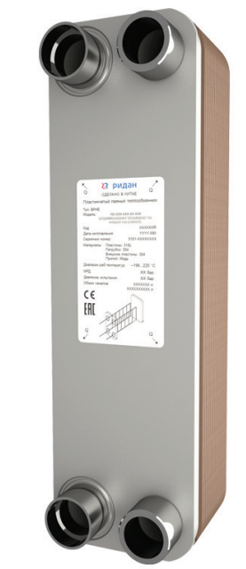 |  |  | 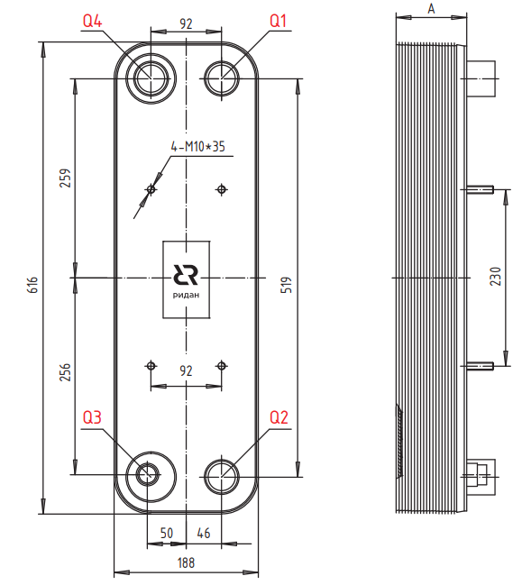
 | Для кодов 021H/021B/111B
 | Модель | Макс. рабочее давление, бар | Давление испытания, бар | Количество пластин n |  | Типы Каналов | Объем одного канала Q1-Q2, л |  | Объем одного канала Q3-Q4, л |  | Размер А, Мм | Площадь Пластин, м2 |  | Масса для ППТО с МРД 30 бар, кг
 |  |  |  | мин | макс
 | RD-095B | 45 | 67.5 | 8 | 240 | H, L | 0.25 |  | 0.25 |  | 11+2,81*n | 0.1 |  | 7+0,36*n

 | Для кодов 095B
 | Модель | Макс. рабочее давление, бар | Давление испытания, бар | Количество пластин n |  | Типы Каналов | Объем одного канала Q1-Q2, л |  | Объем одного канала Q3-Q4, л |  | Размер А, Мм | Площадь Пластин, м2 |  | Масса для ППТО с МРД 30 бар, кг
 |  |  |  | мин | макс
 | RD-095B | 45 | 67.5 | 8 | 240 | H, L | 0.25 |  | 0.25 |  | 11+2,7*n | 0.1 |  | 7,8+0,44*n

 | Код | Тип |  | Цена, у.е. без НДС | Цена, у.е. с НДС 22% | Примечание: присоединительные размеры патрубков, дюйм (L-внешняя резьба, H,T-сварка/пайка/victaulic, N-внутренняя резьба) |  |  |  |  |  |  |  | Позиция на складе/ в транзите | Складская программ
 |  |  |  |  |  | Сторона 1 |  |  |  | Сторона 2 (хладагента)
 |  |  |  |  |  | H1 | H2 | Q1 | Q2 | Q3 | Q6 | Q5 | Q4
 | Модель RD-095B(X)

 | Без дистрибьютора жидкости, МРД = 30/45 бар
ГЦМ U5 | H-пластина |  |  | 1 у.е = 1 Евро ЦБ +5 %
 | 111B0181R | RD-095B-14-3,0-H |  | 596.62 | 727.88 |  |  | H1''5/8 | H1''5/8 | H7/8'' |  |  | H1''5/8 | ü
 | 111B0189R | RD-095B-20-3,0-H |  | 765.37 | 933.75 |  |  | H2''1/8 | H2''1/8 | H1''1/8 |  |  | H1''3/8 | ü | 🏠
 | 111B0444R | RD-095B-20-4,5-H |  | 851.26 | 1038.54 |  |  | L2 | L2 | H1"5/8 |  |  | H1"5/8 | ü
 | 111B0191R | RD-095B-30-3,0-H |  | 951.16 | 1160.42 |  |  | H2''1/8 | H2''1/8 | H1''1/8 |  |  | H1''5/8 | ü | 🏠
 | 111B0445R | RD-095B-30-4,5-H |  | 1035.09 | 1262.81 |  |  | L2 | L2 | H1"1"5/8' |  |  | H1"1"5/8' | ü
 | 111B0449R | RD-095B-70-4,5-H |  | 1539.08 | 1877.68 |  |  | L2 | L2 | H1"5/8 |  |  | H1"5/8 | ü
 | 111B0450R | RD-095B-80-4,5-H |  | 1650.60 | 2013.73 |  |  | L2 | L2 | H1"5/8 |  |  | H1"5/8 | ü
 | 111B0451R | RD-095B-90-4,5-H |  | 1870.47 | 2281.97 |  |  | L2 | L2 | H2"1/8 |  |  | H2"1/8 | ü
 | 111B0452R | RD-095B-100-4,5-H |  | 2017.72 | 2461.62 |  |  | L2 | L2 | H2"1/8 |  |  | H2"1/8 | ü
 | 111B0215R | RD-095B-110-4,5-H |  | 2391.39 | 2917.50 | L2 | L2 |  |  | H2"1/8 |  |  | H2"1/8 | ü
 | 111B0455R | RD-095B-130-4,5-H |  | 2693.05 | 3285.52 |  |  | L2 | L2 | H2"1/8 |  |  | H2"1/8 | ü
 | 111B0456R | RD-095B-140-4,5-H |  | 2920.77 | 3563.34 |  |  | L2 | L2 | H2"1/8 |  |  | H2"1/8 | ü
 | 111B0462R | RD-095B-160-3,0-H |  | 3264.19 | 3982.31 |  |  | L2 | L2 | H2"1/8 |  |  | H2"1/8 | ü
 | L-пластина
 | 021H9016R | RD-095B-16-3,0-L |  | 681.85 | 831.86 |  |  | H1''1/8 | H1''1/8 | H2''1/8 |  |  | H2''1/8 | ü
 | 021H9030R | RD-095B-30-3,0-L |  | 951.16 | 1160.42 | L2 | L2 |  |  | H2''1/8 |  |  | H2''1/8 | ü
 | 021H9040R | RD-095B-40-3,0-L |  | 1070.94 | 1306.55 |  |  | L2 | L2 | H2''1/8 |  |  | H2''1/8 | ü
ГЦМ U3_1 | H-пластина |  |  | 1 у.е = 1 Евро ЦБ +5 %
 | 095B0202R2 | RD-095B-20-4,5-H |  | 604.03 | 736.92 |  |  | H1''3/8 | H1''3/8 | H7/8" |  |  | H1''5/8
 | 095B0202R1 | RD-095B-20-4,5-H |  | 604.03 | 736.92 |  |  | L2 | L2 | H1"5/8 |  |  | H1"5/8 |  | 🏠
 | 095B0302R2 | RD-095B-30-4,5-H |  | 748.85 | 913.60 |  |  | H1''5/8 | H1''5/8 | H7/8" |  |  | H1''5/8
 | 095B0302R1 | RD-095B-30-4,5-H |  | 748.85 | 913.60 |  |  | L2 | L2 | H1"5/8 |  |  | H1"5/8 |  | 🏠
 | 095B0402R1 | RD-095B-40-4,5-H |  | 893.68 | 1090.29 |  |  | L2 | L2 | H1"5/8 |  |  | H1"5/8 | 2026-06-10 | 🏠
 | 095B0502R1 | RD-095B-50-4,5-H |  | 1038.50 | 1266.97 |  |  | L2 | L2 | H1"5/8 |  |  | H1"5/8
 | 095B0602R1 | RD-095B-60-4,5-H |  | 1183.33 | 1443.66 |  |  | L2 | L2 | H1"5/8 |  |  | H1"5/8 | 2026-06-10 | 🏠
 | 095B0702R1 | RD-095B-70-4,5-H |  | 1328.15 | 1620.34 |  |  | L2 | L2 | H1"5/8 |  |  | H1"5/8
 | 095B0802R1 | RD-095B-80-4,5-H |  | 1472.98 | 1797.04 |  |  | L2 | L2 | H1"5/8 |  |  | H1"5/8 |  | 🏠
 | 095B0902R1 | RD-095B-90-4,5-H |  | 1617.80 | 1973.72 |  |  | L2 | L2 | H2"1/8 |  |  | H2"1/8
 | 095B1002R1 | RD-095B-100-4,5-H |  | 1762.65 | 2150.43 |  |  | L2 | L2 | H2"1/8 |  |  | H2"1/8
 | 095B1102R1 | RD-095B-110-4,5-H |  | 1907.45 | 2327.09 |  |  | L2 | L2 | H2"1/8 |  |  | H2"1/8
 | 095B1202R1 | RD-095B-120-4,5-H |  | 2052.28 | 2503.78 |  |  | L2 | L2 | H2"1/8 |  |  | H2"1/8
 | 095B1302R1 | RD-095B-130-4,5-H |  | 2197.10 | 2680.46 |  |  | L2 | L2 | H2"1/8 |  |  | H2"1/8
 | 095B1402R1 | RD-095B-140-4,5-H |  | 2341.93 | 2857.15 |  |  | L2 | L2 | H2"1/8 |  |  | H2"1/8
 | 095B1602R1 | RD-095B-160-4,5-H |  | 2631.58 | 3210.53 |  |  | L2" | L2" | H2"1/8 |  |  | H2"1/8
 | L-пластина
 | 095B0161R1 | RD-095B-16-4,5-L |  | 546.10 | 666.24 |  |  | H1''1/8 | H1''1/8 | H2''1/8 |  |  | H2''1/8 |  | 🏠
 | 095B0201R1 | RD-095B-20-4,5-L |  | 604.03 | 736.92 | L1 | L1 |  |  | H2''1/8 |  |  | H2''1/8 | 2026-04-26 | 🏠
 | 095B0301R1 | RD-095B-30-4,5-L |  | 748.85 | 913.60 | L2 | L2 |  |  | H2''1/8 |  |  | H2''1/8 | 2026-04-26 | 🏠
 | 095B0401R1 | RD-095B-40-4,5-L |  | 893.68 | 1090.29 |  |  | L2 | L2 | H2''1/8 |  |  | H2''1/8 | 2026-04-26 | 🏠

 | ⛟ | позиция в транзите. Уточняйте сроки поставки в корзине

 | ü | позиция на складе. Свободный остаток можно уточнить в корзине

 | 🏠 | складская программа

 | Вернуться к Содержанию

RD-095
 | Фактическое наличие теплообменников на складе Вы можете проверить в магазине: |  |  |  |  |  |  |  |  |  | Перейти

 | Для расчета теплообменника, создания чертежа и кода заказа обращайтесь в техническую поддержку: |  |  |  |  |  |  |  |  |  | Перейти

 | Программа подбора пластинчатых паяных теплообменников BPHE Design : |  |  |  |  |  |  |  |  |  | Перейти

 | Каталог доступных моделей, присоединений: |  |  |  |  |  |  |  |  |  | Перейти

 | Конфигуратор холодильной машины CoolConfig |  |  |  |  |  |  |  |  |  | Перейти

 | Модель RD-095 |  |  |  |  |  |  |  | Схем подключения сред
 | 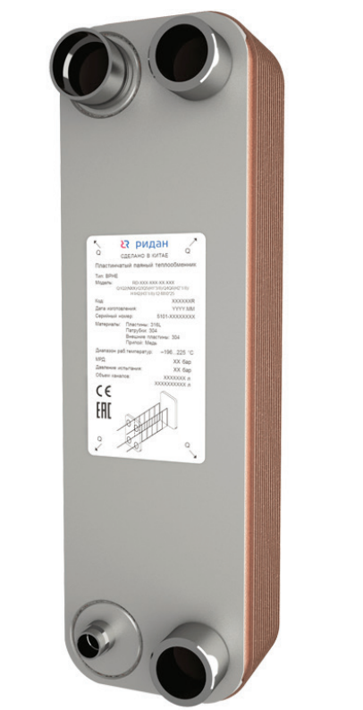 |  |  | 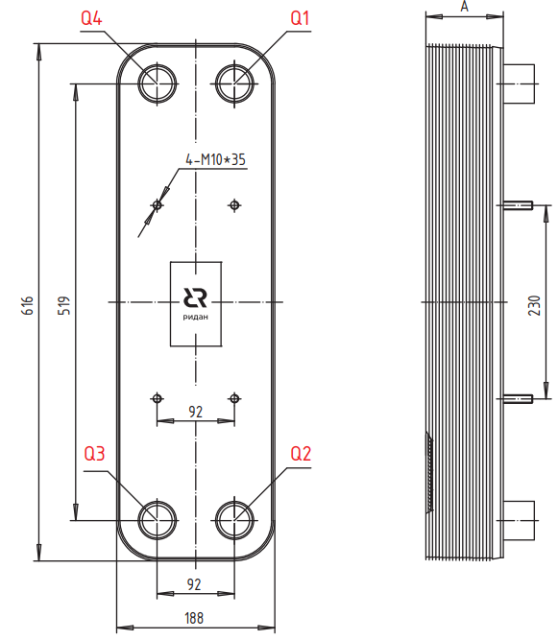
 | Для кодов 021H/021B/111B
 | Модель | Макс. рабочее давление, бар | Давление испытания, бар | Количество пластин n |  | Типы Каналов | Объем одного канала Q1-Q2, л |  | Объем одного канала Q3-Q4, л |  | Размер А, Мм | Площадь Пластин, м2 |  | Масса для ППТО с МРД 30 бар, кг
 |  |  |  | мин | макс
 | RD-095-Q | 45 | 67.5 | 8 | 240 | H | 0.2 |  | 0.2 |  | 10,2+2,31*n | 0.095 |  | 7,6+0,44*n

 | Код | Тип |  | Цена, у.е. без НДС | Цена, у.е. с НДС 22% | Примечание: присоединительные размеры патрубков, дюйм (L-внешняя резьба, H,T-сварка/пайка/victaulic, N-внутренняя резьба) |  |  |  |  |  |  |  | Позиция на складе/ в транзите | Складская программ
 |  |  |  |  |  | Сторона 1 |  |  |  | Сторона 2 (хладагента)
 |  |  |  |  |  | H1 | H2 | Q1 | Q2 | Q3 | Q6 | Q5 | Q4
 | Модель RD-095

 | Испарители с дистрибьютором жидкости, МРД = 30/45 бар
 |  |  |  | 1 у.е = 1 Евро ЦБ +5 %

ГЦМ U5 | 111B0527R | RD-095-30-4,5-HQ |  | 1035.09 | 1262.81 |  |  | L2 | L2 | H7/8 |  |  | H2''1/8
 | 111B0526R | RD-095-40-4,5-HQ |  | 1148.67 | 1401.38 |  |  | L2 | L2 | H1"1/8 |  |  | H2''1/8 | 2026-06-17 | 🏠
 | 021B6007R | RD-095-50-3,0-HQ |  | 1230.32 | 1500.99 |  |  | H2''1/8 | H2''1/8 | H1''1/8 |  |  | H2''1/8 | ü
 | 111B0525R | RD-095-50-4,5-HQ |  | 1306.51 | 1593.94 |  |  | L2 | L2 | H1"1/8 |  |  | H2''1/8 | ü | 🏠
 | 021H9560R | RD-095-60-3,0-HQ |  | 1330.31 | 1622.98 |  |  | H2''1/8 | H2''1/8 | H1''1/8 |  |  | H1''5/8
 | 111B0467R | RD-095-60-4,5-HQ |  | 1401.92 | 1710.34 |  |  | L2 | L2 | H1''1/8 |  |  | H1''5/8 | ü | 🏠
 | 111B0468R | RD-095-70-4,5-HQ |  | 1539.18 | 1877.80 |  |  | L2 | L2 | H1''3/8 |  |  | H1''5/8 | ü | 🏠
 | 111B0469R | RD-095-80-4,5-HQ |  | 1650.70 | 2013.85 |  |  | L2 | L2 | H1''3/8 |  |  | H2''5/8 | ü | 🏠
 | 111B0470R | RD-095-90-4,5-HQ |  | 1870.58 | 2282.11 |  |  | L2 | L2 | H1''3/8 |  |  | H2''5/8 | 2026-06-17 | 🏠
 | 111B0555R | RD-095-100-4,5-HQ |  | 2017.72 | 2461.62 |  |  | L2 | L2 | H1''3/8 |  |  | H2''5/8
 | 021B6901R | RD-095-110-3,0-HQ |  | 2315.97 | 2825.48 |  |  | L2 | L2 | H1''1/8 |  |  | H2''1/8 | ü
 | 111B0471R | RD-095-110-4,5-HQ |  | 2391.53 | 2917.67 |  |  | L2 | L2 | H1''3/8 |  |  | H2''5/8 | 2026-06-17 | 🏠
 | 111B0472R | RD-095-144-4,5-HQ |  | 3004.40 | 3665.37 |  |  | L2"1/2 | L2"1/2 | H1''3/8 |  |  | H2''5/8 | ü | 🏠

 | ⛟ | позиция в транзите. Уточняйте сроки поставки в корзине

 | ü | позиция на складе. Свободный остаток можно уточнить в корзине

 | 🏠 | складская программа

 | Вернуться к Содержанию

RD-200
 | Фактическое наличие теплообменников на складе Вы можете проверить в магазине: |  |  |  |  |  |  |  |  |  | Перейти

 | Для расчета теплообменника, создания чертежа и кода заказа обращайтесь в техническую поддержку: |  |  |  |  |  |  |  |  |  | Перейти

 | Программа подбора пластинчатых паяных теплообменников BPHE Design : |  |  |  |  |  |  |  |  |  | Перейти

 | Каталог доступных моделей, присоединений: |  |  |  |  |  |  |  |  |  | Перейти

 | Конфигуратор холодильной машины CoolConfig |  |  |  |  |  |  |  |  |  | Перейти

 | Модель RD-200 |  |  |  |  |  |  |  | Схем подключения сред
 | 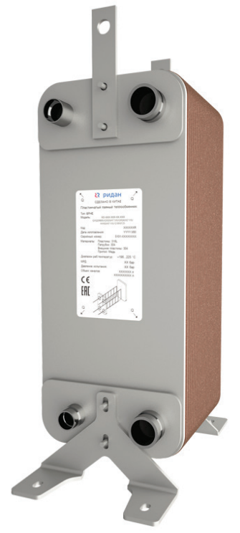 |  |  | 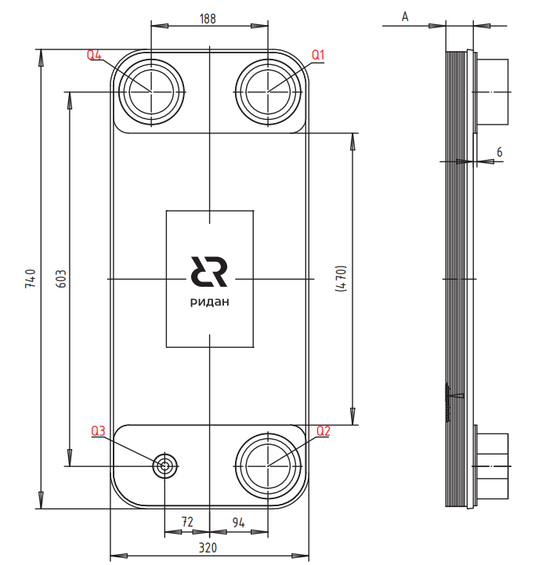
 | Для кодов 021H/021B/111B
 | Модель | Макс. рабочее давление, бар | Давление испытания, бар | Количество пластин n |  | Типы Каналов | Объем одного канала Q1-Q2, л |  | Объем одного канала Q3-Q4, л |  | Размер А, Мм | Площадь Пластин, м2 |  | Масса для ППТО с МРД 30 бар, кг
 |  |  |  | мин | макс
 | RD-200 | 30 | 45 | 8 | 300 | H, L | 0.54 |  | 0.54 |  | 12+2,75*n | 0.22 |  | 13+0,75*n

 | Для кодов 200B
 | Модель | Макс. рабочее давление, бар | Давление испытания, бар | Количество пластин n |  | Типы Каналов | Объем одного канала Q1-Q2, л |  | Объем одного канала Q3-Q4, л |  | Размер А, Мм | Площадь Пластин, м2 |  | Масса для ППТО с МРД 30 бар, кг
 |  |  |  | мин | макс
 | RD-200 | 30 | 45 | 8 | 300 | H, L | 0.5 |  | 0.5 |  | 14+2,7*n | 0.22 |  | 13+0,67*n

 | Код | Тип |  | Цена, у.е. без НДС | Цена, у.е. с НДС 22% | Примечание: присоединительные размеры патрубков, дюйм (L-внешняя резьба, H,T-сварка/пайка/victaulic, N-внутренняя резьба) |  |  |  |  |  |  |  | Позиция на складе/ в транзите | Складская программ
 |  |  |  |  |  | Сторона 1 |  |  |  | Сторона 2 (хладагента)
 |  |  |  |  |  | H1 | H2 | Q1 | Q2 | Q3 | Q6 | Q5 | Q4
 | Модель RD-200

 | Без дистрибьютора жидкости, МРД = 15/21/30 бар

 |  |  |  | 1 у.е = 1 Евро ЦБ +5 %
ГЦМ U5 | 111B0398R | RD-200-60-3,0-H |  | 3655.47 | 4459.67 |  |  | Т88,9 | Т88,9 | H2''5/8 |  |  | H2''5/8 | ü
 | 111B0416R | RD-200-60-3,0-L |  | 3655.47 | 4459.67 |  |  | Т88,9 | Т88,9 | H3''1/8 |  |  | H3''1/8 | ü
 | 111B2151R | RD-200-150-3,0-L |  | 7222.42 | 8811.35 | L3 | L3 |  |  | H3''1/8 |  |  | H3''1/8 | ü
 | 111B0223R | RD-200-190-3,0-H |  | 8938.14 | 10904.53 | L3 | L3 |  |  | H2''1/8 |  |  | H3''1/8 | ü
 | 111B2220R | RD-200-220-3,0-H |  | 9832.93 | 11996.17 | H3''1/8 | H3''1/8 |  |  | H2''5/8 |  |  | H2''5/8 | ü

 | ⛟ | позиция в транзите. Уточняйте сроки поставки в корзине

 | ü | позиция на складе. Свободный остаток можно уточнить в корзине

 | 🏠 | складская программа

 | Вернуться к Содержанию

RD-210_без дистрибьютора
 | Фактическое наличие теплообменников на складе Вы можете проверить в магазине: |  |  |  |  |  |  |  |  |  | Перейти

 | Для расчета теплообменника, создания чертежа и кода заказа обращайтесь в техническую поддержку: |  |  |  |  |  |  |  |  |  | Перейти

 | Программа подбора пластинчатых паяных теплообменников BPHE Design : |  |  |  |  |  |  |  |  |  | Перейти

 | Каталог доступных моделей, присоединений: |  |  |  |  |  |  |  |  |  | Перейти

 | Конфигуратор холодильной машины CoolConfig |  |  |  |  |  |  |  |  |  | Перейти

 | Модель RD-210 |  |  |  |  |  |  |  | Схем подключения сред
 |  |  |  | 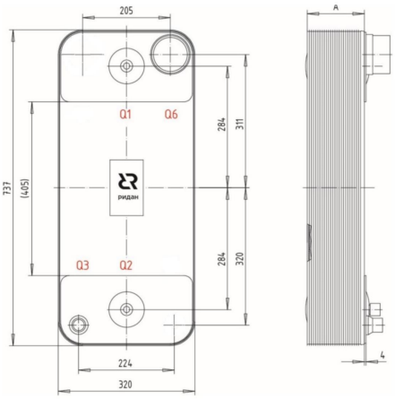 |  |  |  |  | 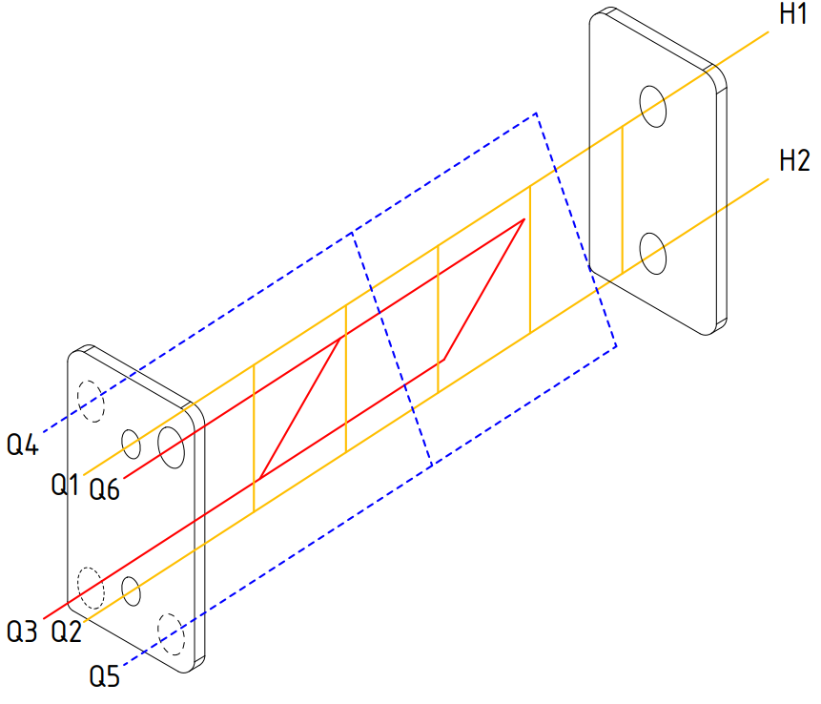
 | Модель | Макс. рабочее давление, бар | Давление испытания, бар | Количество пластин n |  | Типы Каналов | Объем одного канала Q1-Q2, л |  | Объем одного канала Q3-Q4, л |  | Размер А, Мм | Площадь Пластин, м2 |  | Масса для ППТО с МРД 45 бар, кг
 |  |  |  | мин | макс
 | RD-210-H | 45 | 67.5 | 8 | 270 | H | 0.4 |  | 0.4 |  | 8+2,61*n | 0.21 |  | 13+0,78*n

 | Код | Тип |  | Цена, у.е. без НДС | Цена, у.е. с НДС 22% | Примечание: присоединительные размеры патрубков, дюйм (L-внешняя резьба, H,T-сварка/пайка/victaulic, N-внутренняя резьба) |  |  |  |  |  |  |  | Позиция на складе/ в транзите | Складская программ
 |  |  |  |  |  | Сторона 1 |  |  |  | Сторона 2 (хладагента)
 |  |  |  |  |  | H1 | H2 | Q1 | Q2 | Q3 | Q6 | Q5 | Q4
 | Модель RD-210

 | Без дистрибьютора жидкости, МРД = 30/45 бар
 |  |  |  | 1 у.е = 1 Евро ЦБ +5 %
ГЦМ U5 | 111B0508R | RD-210-70-4.5-H |  | 4099.55 | 5001.45 | Т88,9 | Т88,9 |  |  | H2''1/8 | H2''5/8 |  |  | ü
 | 111B0507R | RD-210-90-4,5-H |  | 5050.17 | 6161.21 | Т88,9 | Т88,9 |  |  | H2''1/8 | H2''5/8
 | 111B0506R | RD-210-110-4,5-H |  | 5463.65 | 6665.65 | Т88,9 | Т88,9 |  |  | H2''1/8 | H3''1/8 |  |  | ü
 | 111B0505R | RD-210-140-4,5-H |  | 6114.94 | 7460.23 | Т88,9 | Т88,9 |  |  | H2''1/8 | H3''1/8 |  |  | ü
 | 111B0504R | RD-210-190-4,5-H |  | 8697.65 | 10611.13 | Т88,9 | Т88,9 |  |  | H2''1/8 | H3''1/8

 | ⛟ | позиция в транзите. Уточняйте сроки поставки в корзине

 | ü | позиция на складе. Свободный остаток можно уточнить в корзине

 | 🏠 | складская программа

 | Вернуться к Содержанию

RD-210-HQ
 | Фактическое наличие теплообменников на складе Вы можете проверить в магазине: |  |  |  |  |  |  |  |  |  | Перейти

 | Для расчета теплообменника, создания чертежа и кода заказа обращайтесь в техническую поддержку: |  |  |  |  |  |  |  |  |  | Перейти

 | Программа подбора пластинчатых паяных теплообменников BPHE Design : |  |  |  |  |  |  |  |  |  | Перейти

 | Каталог доступных моделей, присоединений: |  |  |  |  |  |  |  |  |  | Перейти

 | Конфигуратор холодильной машины CoolConfig |  |  |  |  |  |  |  |  |  | Перейти

 | Модель RD-210-H(D)Q |  |  |  |  |  |  |  | Схем подключения сред
 | 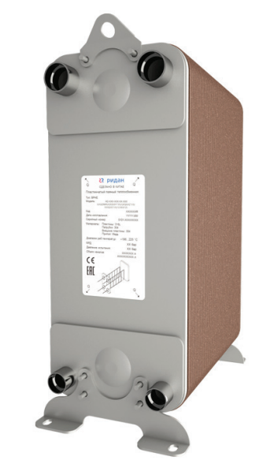 |  |  | 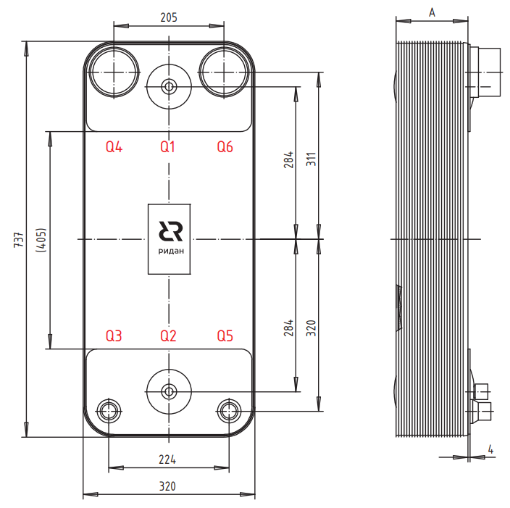
 | Для кодов 021H/021B/111B
 | Модель | Макс. рабочее давление, бар | Давление испытания, бар | Количество пластин n |  | Типы Каналов | Объем одного канала Q1-Q2, л |  | Объем одного канала Q3-Q4, л |  | Размер А, Мм | Площадь Пластин, м2 |  | Масса для ППТО с МРД 45 бар, кг
 |  |  |  | мин | макс
 | RD-210-Q | 45 | 67.5 | 8 | 270 | H | 0.4 |  | 0.4 |  | 8+2,61*n | 0.21 |  | 13+0,78*n

 | Для кодов 210B
 | Модель | Макс. рабочее давление, бар | Давление испытания, бар | Количество пластин n |  | Типы Каналов | Объем одного канала Q1-Q2, л |  | Объем одного канала Q3-Q4, л |  | Размер А, Мм | Площадь Пластин, м2 |  | Масса для ППТО с МРД 45 бар, кг
 |  |  |  | мин | макс
 | RD-210-Q | 45 | 67.5 | 8 | 270 | H | 0.4 |  | 0.4 |  | 8+2,6*n | 0.21 |  | 13+0,82*n

 | Код | Тип |  | Цена, у.е. без НДС | Цена, у.е. с НДС 22% | Примечание: присоединительные размеры патрубков, дюйм (L-внешняя резьба, H,T-сварка/пайка/victaulic, N-внутренняя резьба) |  |  |  |  |  |  |  | Позиция на складе/ в транзите | Складская программ
 |  |  |  |  |  | Сторона 1 |  |  |  | Сторона 2 (хладагента)
 |  |  |  |  |  | H1 | H2 | Q1 | Q2 | Q3 | Q6 | Q5 | Q4
 | Модель RD-210

 | Испарители с дистрибьютором жидкости, МРД = 30/45 бар
 |  |  |  | 1 у.е = 1 Евро ЦБ +5 %

ГЦМ U5 | 111B0518R | RD-210-50-4,5-HQ |  | 3771.30 | 4600.99 | T88,9 | T88,9 |  |  | H1''3/8 | H3''1/8 |  |  | ü
 | 111B0514R | RD-210-60-4,5-HQ |  | 4102.23 | 5004.72 | T88,9 | T88,9 |  |  | H1''3/8 | H2''1/8 |  |  | ü
 | 111B0334R | RD-210-90-4,5-HQ |  | 5050.17 | 6161.21 | Т88,9 | Т88,9 | N1/2 | N1/2 | H1''1/8 | H2''5/8 |  |  | 2026-06-23
 | 111B0473R | RD-210-110-4,5-HQ |  | 5463.65 | 6665.65 | Т88,9 | Т88,9 | N1/2 | N1/2 | H1''5/8 | H3''1/8 |  |  | ü
 | 111B0502R | RD-210-120-4,5-HQ |  | 5526.11 | 6741.85 | Т88,9 | Т88,9 |  |  | H1''3/8 | H3''1/8 |  |  | ü
 | 021H8448R | RD-210-134-4,5-HQ |  | 5925.00 | 7228.50 | H3''1/8 | H3''1/8 | N1/2 | N1/2 | H1''3/8 | H3''1/8 |  |  | ü
 | 111B0375R | RD-210-134-4,5-HQ |  | 5924.64 | 7228.06 | Т88,9 | Т88,9 | N1/2 | N1/2 | H1''3/8 | H3''1/8 |  |  | ü
 | 111B0475R | RD-210-140-4,5-HQ |  | 6114.94 | 7460.23 | Т88,9 | Т88,9 | N1/2 | N1/2 | H1''5/8 | H3''1/8 |  |  | ü
 | 111B0501R | RD-210-134-4,5-HQ |  | 5925.00 | 7228.50 | Т88,9 | Т88,9 | N1/2 | N1/2 | H1''3/8 | H3''1/8 |  |  | ü
 | 111B0370R | RD-210-158-4,5-HQ |  | 7236.74 | 8828.82 | Т88,9 | Т88,9 | N1/2 | N1/2 | H1''3/8 | H3''1/8 |  |  | ü
 | 111B0477R | RD-210-170-4,5-HQ |  | 7718.49 | 9416.56 | Т88,9 | Т88,9 | N1/2 | N1/2 | H1''5/8 | H3''1/8 |  |  | ü
 | 021H8424R | RD-210-186-4,5-HQ |  | 8463.61 | 10325.60 | H3''1/8 | H3''1/8 | N1/2 | N1/2 | H1''3/8 | H3''1/8 |  |  | ü
 | 111B0522R | RD-210-230-4,5-HQ |  | 9215.53 | 11242.95 | Т88,9 | Т88,9 | N1/2 | N1/2 | H2''1/8 | H3''1/8 |  |  | ü
ГЦМ U3_1 | 210B0503R1 | RD-210-50-4,5-HQ |  | 2671.99 | 3259.83 | T88,9 | T88,9 | N1/2 | N1/2 | H1''3/8 | H2''5/8 |  |  |  | 🏠
 | 210B0603R1 | RD-210-60-4,5-HQ |  | 2978.30 | 3633.53 | T88,9 | T88,9 | N1/2 | N1/2 | H1''3/8 | H2''5/8
 | 210B0703R1 | RD-210-70-4,5-HQ |  | 3039.56 | 3708.26 | T88,9 | T88,9 | N1/2 | N1/2 | H1''3/8 | H3''1/8 |  |  | 2026-05-21 | 🏠
 | 210B0803R1 | RD-210-80-4,5-HQ |  | 3590.92 | 4380.92 | Т88,9 | Т88,9 | N1/2 | N1/2 | H1''3/8 | H3''1/8 |  |  | 2026-07-06 | 🏠
 | 210B0903R1 | RD-210-90-4,5-HQ |  | 3897.23 | 4754.62 | Т88,9 | Т88,9 | N1/2 | N1/2 | H1''5/8 | H3''1/8 |  |  | 2026-07-06 | 🏠
 | 210B1023R1 | RD-210-102-4,5-HQ |  | 4264.81 | 5203.07 | Т88,9 | Т88,9 | N1/2 | N1/2 | H1''5/8 | H3''1/8
 | 210B1103R1 | RD-210-110-4,5-HQ |  | 4509.86 | 5502.03 | Т88,9 | Т88,9 | N1/2 | N1/2 | H1''5/8 | H3''1/8 |  |  |  | 🏠
 | 210B1203R1 | RD-210-120-4,5-HQ |  | 4816.17 | 5875.73 | Т88,9 | Т88,9 | N1/2 | N1/2 | H2''1/8 | H3''1/8
 | 210B1343R1 | RD-210-134-4,5-HQ |  | 5245.00 | 6398.90 | Т88,9 | Т88,9 | N1/2 | N1/2 | H2''1/8 | H3''1/8 |  |  | 🏠 | 🏠
 | 210B1503R1 | RD-210-150-4,5-HQ |  | 5735.10 | 6996.82 | Т88,9 | Т88,9 | N1/2 | N1/2 | H2''1/8 | H3''1/8
 | 210B1583R1 | RD-210-158-4,5-HQ |  | 5980.15 | 7295.78 | Т88,9 | Т88,9 | N1/2 | N1/2 | H2''1/8 | H3''1/8 |  |  | 2026-06-10 | 🏠
 | 210B1703R1 | RD-210-170-4,5-HQ |  | 6347.72 | 7744.22 | Т88,9 | Т88,9 | N1/2 | N1/2 | H2''1/8 | H3''1/8
 | 210B1823R1 | RD-210-182-4,5-HQ |  | 6715.30 | 8192.67 | Т88,9 | Т88,9 | N1/2 | N1/2 | H2''1/8 | H3''1/8
 | 210B1943R1 | RD-210-194-4,5-HQ |  | 7082.87 | 8641.10 | Т88,9 | Т88,9 | N1/2 | N1/2 | H2''1/8 | H3''1/8
 | 210B2303R1 | RD-210-230-4,5-HQ |  | 8185.59 | 9986.42 | Т88,9 | Т88,9 | N1/2 | N1/2 | H2''1/8 | H3''1/8 |  |  |  | 🏠
 | 210B2503R1 | RD-210-250-4,5-HQ |  | 8798.21 | 10733.82 | Т88,9 | Т88,9 | N1/2 | N1/2 | H2''1/8 | H3''1/8
 | 210B2703R1 | RD-210-270-4,5-HQ |  | 9410.84 | 11481.22 | Т88,9 | Т88,9 | N1/2 | N1/2 | H2''1/8 | H3''1/8 |  |  | 2026-06-10 | 🏠

 | ⛟ | позиция в транзите. Уточняйте сроки поставки в корзине

 | ü | позиция на складе. Свободный остаток можно уточнить в корзине

 | 🏠 | складская программа

 | Вернуться к Содержанию

Типы и присоединительные размер
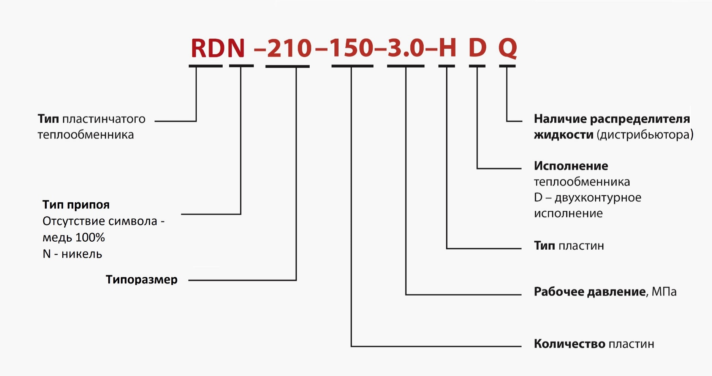
Фактическое наличие теплообменников на складе Вы можете проверить в магазине: |  |  |  |  |  |  |  |  |  | Перейти

Для расчета теплообменника, создания чертежа и кода заказа обращайтесь в техническую поддержку: |  |  |  |  |  |  |  |  |  | Перейти

Программа подбора пластинчатых паяных теплообменников BPHE Design : |  |  |  |  |  |  |  |  |  | Перейти

Каталог доступных моделей, присоединений: |  |  |  |  |  |  |  |  |  | Перейти

Конфигуратор холодильной машины CoolConfig |  |  |  |  |  |  |  |  |  | Перейти

Типоразмеры |  | Резьбовое соединение
 |  | NPT/BSP наружная резьба |  |  |  |  |  |  |  | NPT/BSP внутренняя резьба
 |  | 1/2" | 3/4" | 1" | 1"1/4 | 1" 1/2 | 2" | 2" 1/2 | 3" | 1/2" | 3/4" | 1" | 1"1/4 | 1" 1/2 | 2"
RD-014 |  | * | * |  |  |  |  |  |  | * | *
RD-020 |  | * | * |  |  |  |  |  |  | * | *
RD-021 |  | * | * |  |  |  |  |  |  | * | *
RD-027 |  | * | * | * | * | *(1) |  |  |  | * | * | * | *
RD-030 |  | * | * | * |  |  |  |  |  | * | * | *
RD-032 |  | * | * | * | * | * |  |  |  | * | * | * | *
RD-052 |  | * | * | * | * | *(1) |  |  |  | * | * | * | *
RD-060 |  | * | * | * | * | * |  |  |  | * | * | * | * | *
RD-061 |  | * | * | * | * | * |  |  |  | * | * | * | * | *
RD-095 |  |  |  | * | * | * | * | * |  |  |  | * | * | * | *
RD-113 |  |  |  | * | * | * | * | * |  |  |  | * | * | * | *
RD-120 |  |  |  | * | * | * | * | *(2) |  |  |  | * | * | * | *
RD-190 |  |  |  | * | * | * | * | * | * |  |  | * | * | * | *
RD-195 |  |  |  | * | * | * | * | * | * |  |  | * | * | * | *
RD-200 |  |  |  | * | * | * | * | * | * |  |  | * | * | * | *
RD-210 |  |  |  | * | * | * | * | * | * |  |  | * | * | * | *
RD-600 |  |  |  |  |  |  | * | * | * |  |  |  |  |  | *

Типоразмеры |  | Резьбовое соединение
 |  | ø6,8 | ø9,6 | ø12,8 | ø15,9 | ø16,1 | ø19,2 | ø22,3 | ø25,3 | ø28,7 | ø32 | ø35,3 | ø38,5 | ø51 | ø54,1 | ø63,7 | ø66,9 | ø76,3 | ø79,5 | ø101 | ø125
 |  | 1/4" | 3/8" | 1/2" | 5/8" |  | 3/4" | 7/8" | 1" | 1" 1/8 | 1" 3/8 | 1" 1/2 | 1" 5/8 | 2" | 2" 1/8 | 2" 1/2 | 2" 5/8 | 3" | 3" 1/8 | 4" | 5"
RD-014 |  | * | * | * | * | * | * | *
RD-020 |  | * | * | * | * | * | * | *
RD-021 |  | * | * | * | * | * | * | *
RD-027 |  | * | * | * | * | * | * | * | * | * | * | * | *
RD-030 |  | * | * | * | * | * | * | * | * | *
RD-032 |  | * | * | * | * | * | * | * | * | * | * | * | *
RD-052 |  | * | * | * | * | * | * | * | * | * | * | * | *
RD-060 |  | * | * | * | * | * | * | * | * | * | * | * | *
RD-061 |  | * | * | * | * | * | * | * | * | * | * | * | *
RD-095 |  |  |  |  |  |  |  | * | * | * | * | * | * | * | * | * | *
RD-113 |  |  |  |  |  |  |  | * | * | * | * | * | * | * | * | * | *
RD-120 |  |  |  |  |  |  |  | * | * | * | * | * | * | * | * | * | *
RD-190 |  |  |  |  |  |  |  | * | * | * | * | * | * | * | * | * | * | * | * | *
RD-195 |  |  |  |  |  |  |  | * | * | * | * | * | * | * | * | * | * | * | * | *
RD-200 |  |  |  |  |  |  |  | * | * | * | * | * | * | * | * | * | * | * | * | *
RD-210 |  |  |  |  |  |  |  | * | * | * | * | * | * | * | * | * | * | * | *
RD-600 |  |  |  |  |  |  |  |  |  |  |  |  |  | * | * | * | * | * | * | * | *

(1) | 1 ½’’ внешняя резьба возможна, если патрубки расположены с разных сторон. Если патрубки расположены с одной стороны, тогда только два из четырех патрубков могут быть 1 ½’’.

(2) | Только патрубки Q1, Q2, H1, H2 могут быть с внешней резьбой 2 ½’’. Для Q3, Q4, H3, H4 максимальная возможная внешняя резьба 2’’.

Доступные типы присоединений:

Внешняя резьба |  |  | Внутренняя резьба |  |  | Пайка |  |  | Виктаулик |  |  | Фланец

Вернуться к Содержанию

